상품제안서
매직코팅(3D) 메모잇 70x100 | 상품코드: S46425

 |  |  |  |  |  |  | 02-713-8555 | www.synergygift.co.kr
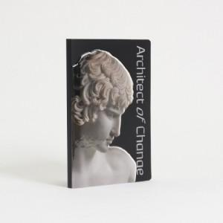

【상세/제작정보】

【인쇄/포장옵션】 | 풀칼라 / OPP(비닐)

【공급단가】 | 수량 | 1,000~ | 2,000~ | 3,000~ | 5,000~ | 10,000~
*VAT별도 | 30매 | 550원 | 520원 | 470원 | 400원 | 370원
 | 50매 | 680원 | 640원 | 600원 | 520원 | 480원
 | 100매 | 1,140원 | 1,090원 | 1,030원 | 930원 | 820원

【상품 URL】 | https://www.synergygift.co.kr:443/src/goods_detail.php?gdno=46425

